信用交易
融资融券市场交易数据统计(2025-01-20)

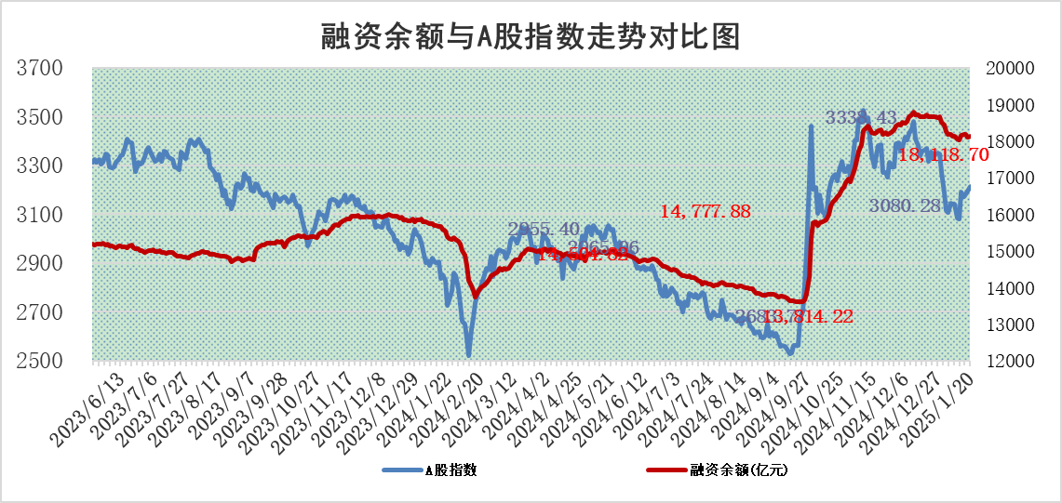
标的证券 | 融资融券余额（亿元） | 融资余额（亿元） | 融券余额（亿元） | 融资买入额（亿元） | 融资融券规模变化（亿元） | 融资余额增幅(‰) | 融券余额增幅(%)
统计数据 | 18,257.94 | 18,118.70 | 101.07 | 1,113.82 | 9.56 | 0.50 | 0.44

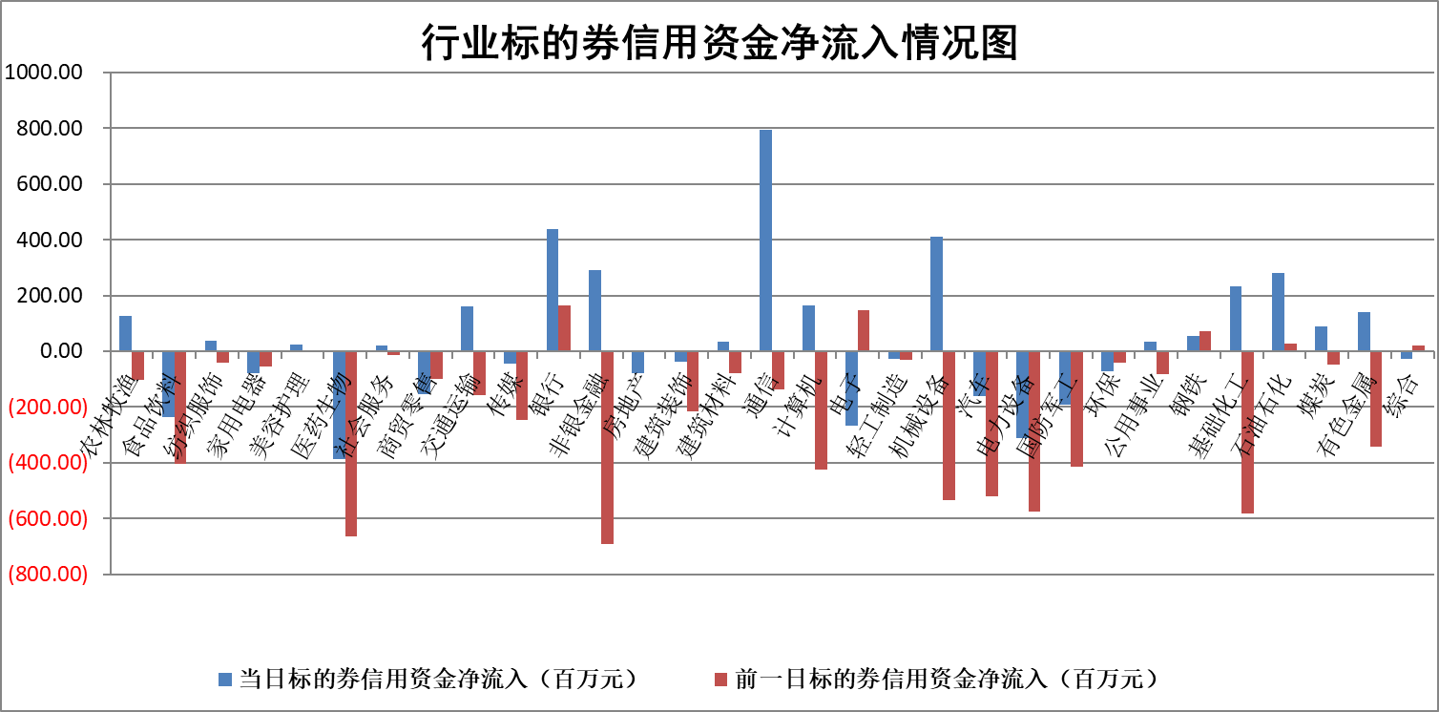

标的基金代码 | 标的基金简称 | 融资余额/市值(%) | 融资余额增幅(%) | 融资买入额/成交金额(%) | （融资余额净增额-融券余额净增额）/市值(‱) | 融券余额降幅(%) | ABS[（融资余额净增额-融券余额净增额）/市值净增额-1](%)
159902 | 华夏中小板ETF | 0.00 | 0.00 | 0.00 | 0.00 | 0.00 | 100.00
159915 | 易方达创业板ETF | 3.36 | -6.32 | 362591.11 | -22.62 | 3.32 | 44.49
159919 | 嘉实沪深300ETF | 0.63 | -0.27 | 4.26 | -0.03 | 14.75 | 100.09
159920 | 华夏恒生ETF | 31.01 | 0.37 | 49.27 | 11.55 | 0.00 | 92.96
159922 | 嘉实中证500ETF | 0.80 | 0.12 | 8.72 | -0.94 | -7.64 | 101.15
159925 | 南方沪深300ETF | 0.57 | 1.78 | 1.39 | 1.00 | 0.00 | 92.10
159928 | 消费ETF | 2.96 | -0.16 | 3.72 | -0.47 | -0.26 | 103.66
159934 | 易方达黄金ETF | 62.15 | -0.18 | 26.54 | -11.01 | 0.00 | 61.82
159939 | 全指信息技术ETF | 1.13 | -1.50 | 61.74 | -1.73 | -0.65 | 102.68
159940 | 全指金融地产ETF | 0.40 | -0.80 | 0.01 | -0.32 | 0.00 | 101.27
159995 | 半导体芯片ETF | 2.78 | 1.39 | 249.28 | 3.82 | 0.17 | 109.82
159997 | 天弘中证电子ETF | 1.86 | -1.12 | 6.72 | -2.11 | -1.00 | 100.86
159998 | 天弘中证计算机主题ETF | 0.75 | -0.30 | 0.13 | -0.29 | -0.24 | 100.32
510050 | 华夏上证50ETF | 2.57 | 0.07 | 347.64 | -0.01 | -7.81 | 100.03
510180 | 华安上证180ETF | 0.53 | -0.54 | 0.49 | -0.13 | 38.62 | 100.50
510880 | 华泰柏瑞红利ETF | 0.84 | 9.78 | 6.29 | 7.49 | 0.34 | 84.61
510900 | 易方达恒生H股ETF | 34.75 | -0.29 | 1.20 | -10.18 | 0.00 | 105.71
511010 | 5年期国债ETF | 4.09 | 1.49 | 0.09 | 5.99 | 0.00 | 669.26
511380 | 可转债及可交换债券ETF | 1.52 | 7.38 | 27.64 | 10.44 | 0.00 | 90.21
512000 | 全指证券ETF | 7.05 | -0.15 | 16.44 | -1.36 | -1.91 | 102.64
512010 | 沪深300医药卫生ETF | 8.10 | -1.04 | 94.97 | -8.65 | -0.89 | 105.96
512070 | 沪深300非银ETF | 2.71 | -0.93 | 208.11 | -2.56 | -0.66 | 105.42
512400 | 南方中证申万有色金属ETF | 3.81 | -0.03 | 1.32 | 1.16 | 8.47 | 97.95
512580 | 广发中证环保产业ETF | 0.89 | -0.63 | 0.18 | -0.57 | 0.00 | 100.60
512660 | 国泰中证军工ETF | 3.12 | -2.09 | 14.15 | -7.14 | -5.35 | 112.08
512800 | 华宝中证银行ETF | 6.57 | 0.85 | 2.04 | 5.89 | 1.53 | 125.52
512980 | 广发中证传媒ETF | 1.99 | 0.96 | 1031.88 | -0.08 | -17.04 | 99.30
515030 | 华夏中证新能源汽车ETF | 2.18 | -3.64 | 5.17 | -8.34 | -0.80 | 109.42
515050 | 华夏中证5G通信主题ETF | 1.04 | -3.32 | 10.72 | -4.07 | -8.75 | 102.57
515070 | 华夏中证人工智能ETF | 3.39 | 1.61 | 12.15 | 5.37 | 0.00 | 94.43
标的股票比较指标 |  | 融资余额/流通A股市值(%) | 融资余额增幅(%) | 融资买入额/成交金额(%) | （融资余额净增额-融券余额净增额）/流通A股市值(‱) | 融券余额降幅(%) | ABS[（融资余额净增额-融券余额净增额）/流通A股市值净增额-1](%)
前十名标的个股 |  | 鹏都农牧 | 景旺电子 | 宝钛股份 | 国星光电 | 宣亚国际 | 鸿泉物联
 |  | 东旭光电 | 和林微纳 | 威腾电气 | 中研股份 | 德尔玛 | 精测电子
 |  | 威创股份 | 江海股份 | 永信至诚 | 奕东电子 | 国中水务 | 世纪恒通
 |  | 海印股份 | 奕东电子 | 苑东生物 | 和林微纳 | 常青科技 | 奕东电子
 |  | 广汇汽车 | 国星光电 | 浙海德曼 | 天德钰 | 航亚科技 | 特发服务
 |  | 首航高科 | 精智达 | 恒邦股份 | 中英科技 | 卓易信息 | 中科微至
 |  | 超华科技 | 天德钰 | 三元生物 | 盛景微 | 帝科股份 | 浙海德曼
 |  | 联络互动 | 宁波东力 | 新化股份 | 蓝黛科技 | 华昌达 | 恒烁股份
 |  | 爱康科技 | 金安国纪 | 恒逸石化 | 富春股份 | 海晨股份 | 鑫磊股份
 |  | 长江健康 | 春风动力 | 八一钢铁 | 佳缘科技 | 明微电子 | 英搏尔
后十名标的个股 |  | 普利制药 | 南亚新材 | 毕得医药 | 东田微 | 博硕科技 | 苏大维格
 |  | 世纪华通 | 萤石网络 | 金证股份 | 瑜欣电子 | 齐心集团 | 新华制药
 |  | 观典防务 | 瑜欣电子 | 菱电电控 | 南亚新材 | 华邦健康 | 华大基因
 |  | 卓朗科技 | 科沃斯 | 广西广电 | 萤石网络 | 济民医疗 | 科力尔
 |  | 凯撒文化 | 东田微 | 东峰集团 | 盛帮股份 | 招商积余 | 士兰微
 |  | 惠程科技 | 华勤技术 | 纳睿雷达 | 鑫科材料 | 沪农商行 | 佳缘科技
 |  | 盛屯矿业 | 光云科技 | 奥浦迈 | 光云科技 | 桂冠电力 | 成飞集成
 |  | 江苏舜天 | 乐鑫科技 | 普利制药 | 丰茂股份 | 苏宁环球 | 任子行
 |  | 广电网络 | 超越科技 | 世纪华通 | 线上线下 | 龙元建设 | 英诺特
 |  | 东旭蓝天 | 鑫科材料 | 观典防务 | 瑞可达 | 正海生物 | 老凤祥
说明：1.以上普通交易数据和信用交易数据皆以交易日收盘后数据为基准；2.上述标的证券总数据只计算标的证券市场总数据，不包括从标的证券中调出去标的证券数据，所以与交易所公布的总值略有不同； 3.上述行业采用申万一级行业分类；4.以上标的基金和标的个股中比较的6个指标值中：前5个（从左至右）为正向指标，值越大排名越靠前；第6个为逆向指标，值越小，排名越靠前；5.第6个指标中ABS[]表示求绝对值，其主要用于考量信用资金相对净流入对股价相对净变化的贡献程度；6.数据来源：wind，交易所。

 |  |  |  | 证券代码 | 新增融资余额 | 融资买入额 | 融资买入增幅前10
 |  | 1 | 景旺电子 | 603228 | 197299775 | 369458564 | 41%
 |  | 2 | 和林微纳 | #N/A | #N/A | #N/A | #N/A
 |  | 3 | 江海股份 | 002484 | 128025699 | 255463599 | 36%
 |  | 4 | 奕东电子 | 301123 | 28444992 | 72213741 | 32%
 |  | 5 | 国星光电 | 002449 | 161766524 | 393403957 | 31%
 |  | 6 | 精智达 | #N/A | #N/A | #N/A | #N/A
 |  | 7 | 天德钰 | 688252 | 42288936 | 83832433 | 27%
 |  | 8 | 宁波东力 | 002164 | 17946949 | 54835556 | 24%
 |  | 9 | 金安国纪 | 002636 | 13272591 | 19822982 | 23%
 |  | 10 | 春风动力 | 603129 | 14145089 | 29896240 | 22%

